关系图
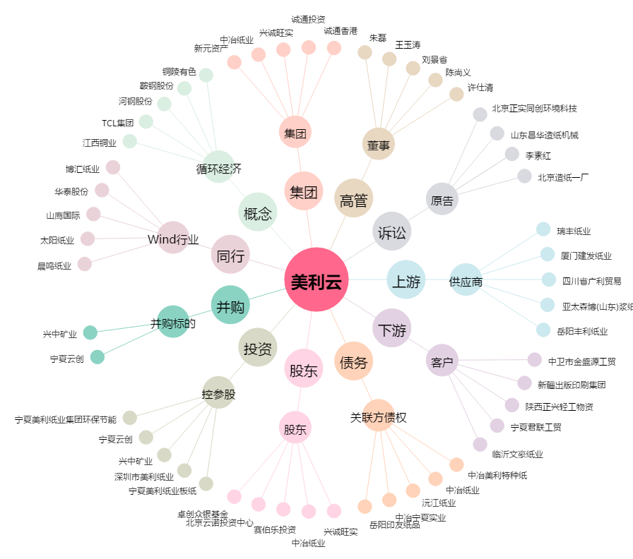
美利云[000815.SZ] - 关系概览图

